Y.13A-2567
ภาพถ่ายและรูปตัดขวางลำน้ำสถานีสำรวจอุทกวิทยาน้ำงาว (Y.13A)
บ้านหลวงเหนือ ต.หลวงใต้ อ.งาว จ.ลำปาง ปี 2567
 |  |  |  |  |  |  |  |  |  |  |  | 2566 |  |  | 2567
 |  |  |  |  |  |  |  |  |  |  |  | สำรวจเมื่อ 23 ม.ค.2566 |  |  | สำรวจเมื่อ 24 ม.ค.2567
 |  |  |  |  |  |  |  |  |  |  |  | ระยะ | ระดับ | ผิวน้ำ | ระยะ | ระดับ | ผิวน้ำ
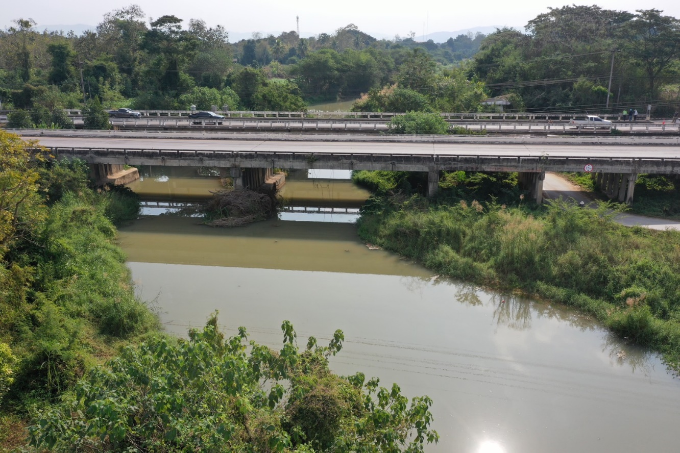
 |  |  |  |  |  |  |  |  |  |  |  | -50 | 275.614 | 269.420 | -50 | 275.352 | 269.430
 |  |  |  |  |  |  |  |  |  |  |  | -40 | 275.442 | 269.420 | -40 | 275.241 | 269.430
 |  |  |  |  |  |  |  |  |  |  |  | -30 | 275.299 | 269.420 | -30 | 275.166 | 269.430
 |  |  |  |  |  |  |  |  |  |  |  | -20 | 275.251 | 269.420 | -20 | 275.136 | 269.430
 |  |  |  |  |  |  |  |  |  |  |  | -10 | 275.180 | 269.420 | -10 | 275.068 | 269.430
 |  |  |  |  |  |  |  |  |  |  |  | 0 | 274.919 | 269.420 | 0 | 274.919 | 269.430
 |  |  |  |  |  |  |  |  |  |  |  | 0 | 273.958 | 269.420 | 0 | 273.901 | 269.430
 |  |  |  |  |  |  |  |  |  |  |  | 5 | 271.971 | 269.420 | 5 | 272.191 | 269.430
 |  |  |  |  |  |  |  |  |  |  |  | 10 | 270.385 | 269.420 | 10 | 270.552 | 269.430
 |  |  |  |  |  |  |  |  |  |  |  | 15 | 270.196 | 269.420 | 15 | 270.341 | 269.430
 |  |  |  |  |  |  |  |  |  |  |  | 20 | 269.648 | 269.420 | 20 | 269.712 | 269.430
 |  |  |  |  |  |  |  |  |  |  |  | 23 | 269.420 | 269.420 | 23 | 269.430 | 269.430
 |  |  |  |  |  |  |  |  |  |  |  | 25 | 268.370 | 269.420 | 25 | 268.490 | 269.430
 |  |  |  |  |  |  |  |  |  |  |  | 30 | 269.270 | 269.420 | 30 | 268.980 | 269.430
รูปตัดขวางลำน้ำน้ำงาวที่แนวสำรวจปริมาณน้ำ
 |  |  |  |  |  |  |  |  |  |  |  | 35 | 269.568 | 269.420 | 35 | 270.114 | 269.430
 |  |  |  |  |  |  |  |  |  |  |  | 40 | 268.980 | 269.420 | 40 | 269.060 | 269.430
 |  |  |  |  |  |  |  |  |  |  |  | 45 | 268.740 | 269.420 | 45 | 268.280 | 269.430
 |  |  |  |  |  |  |  |  |  |  |  | 50 | 268.820 | 269.420 | 50 | 268.480 | 269.430
 |  |  |  |  |  |  |  |  |  |  |  | 55 | 269.657 | 269.420 | 55 | 269.678 | 269.430
 |  |  |  |  |  |  |  |  |  |  |  | 60 | 269.679 | 269.420 | 60 | 269.908 | 269.430
 |  |  |  |  |  |  |  |  |  |  |  | 65 | 269.783 | 269.420 | 65 | 269.754 | 269.430
 |  |  |  |  |  |  |  |  |  |  |  | 70 | 270.942 | 269.420 | 70 | 270.966 | 269.430
 |  |  |  |  |  |  |  |  |  |  |  | 75 | 270.995 | 269.420 | 75 | 270.994 | 269.430
 |  |  |  |  |  |  |  |  |  |  |  | 80 | 271.189 | 269.420 | 80 | 271.124 | 269.430
 |  |  |  |  |  |  |  |  |  |  |  | 85 | 272.144 | 269.420 | 85 | 272.125 | 269.430
 |  |  |  |  |  |  |  |  |  |  |  | 90 | 273.328 | 269.420 | 90 | 273.251 | 269.430
 |  |  |  |  |  |  |  |  |  |  |  | 92 | 273.761 | 269.420 | 92 | 273.762 | 269.430
 |  |  |  |  |  |  |  |  |  |  |  | 92 | 275.035 | 269.420 | 92 | 275.035 | 269.430
 |  |  |  |  |  |  |  |  |  |  |  | 100 | 274.940 | 269.420 | 100 | 274.765 | 269.430
 |  |  |  |  |  |  |  |  |  |  |  | 110 | 274.781 | 269.420 | 110 | 274.766 | 269.430
 |  |  |  |  |  |  |  |  |  |  |  | 120 | 274.755 | 269.420 | 120 | 274.766 | 269.430
 |  |  |  |  |  |  |  |  |  |  |  | 130 | 274.745 | 269.420 | 130 | 274.738 | 269.430
ระยะ | -50 | -40 | -30 | -20 | -10 | 0 | 0 | 5 | 10 | 15 | 20 | 140 | 274.682 | 269.420 | 140 | 274.731 | 269.430
ระดับ | 275.352 | 275.241 | 275.166 | 275.136 | 275.068 | 274.919 | 273.901 | 272.191 | 270.552 | 270.341 | 269.712
ระยะ | 23 | 25 | 30 | 35 | 40 | 45 | 50 | 55 | 60 | 65 | 70
ระดับ | 269.430 | 268.490 | 268.980 | 270.114 | 269.060 | 268.280 | 268.480 | 269.678 | 269.908 | 269.754 | 270.966
ระยะ | 75 | 80 | 85 | 90 | 92 | 92 | 100 | 110 | 120 | 130 | 140
ระดับ | 270.994 | 271.124 | 272.125 | 273.251 | 273.762 | 275.035 | 274.765 | 274.766 | 274.766 | 274.738 | 274.731
ระยะ
ระดับ
ระยะ
ระดับ

 | BM. | 272.644 | ม.(ร.ท.ก.) |  | ตลิ่งฝั่งซ้าย | 274.919 | ม.(ร.ท.ก.) |  | ตลิ่งฝั่งขวา | 275.035 | ม.(ร.ท.ก.)
 | ท้องน้ำ | 268.280 | ม.(ร.ท.ก.) |  | ศูนย์เสา | 268.300 | ม.(ร.ท.ก.) |  | สำรวจเมื่อ 24 ม.ค.2567

 |  |  |  |  |  |  |  |  | ผู้สำรวจ นายสุภเดช เตชะสา

 |  |  |  | ตรวจสอบหมุดหลักฐานแล้ว

 |  |  |  |  | เปลี่ยนรูปแล้ว

